04_WebDriver+Manager
Navigation

04_WebDriver+Manager

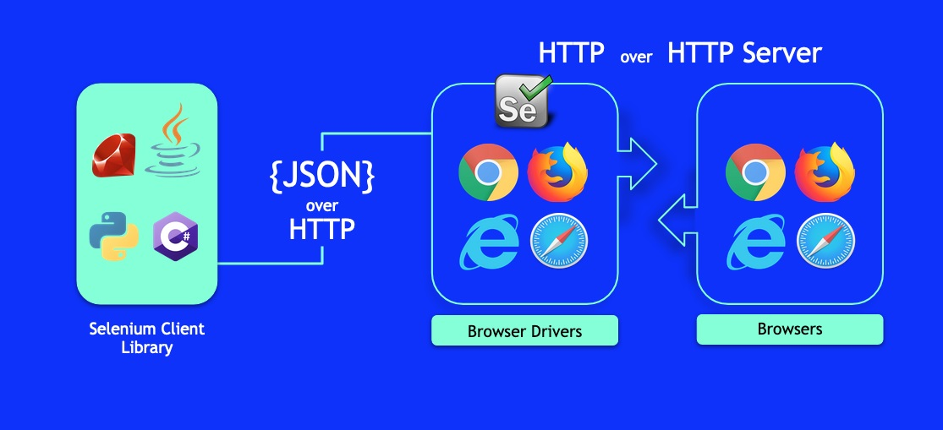

 |  |  |  |  |  |  |  |  | API Selenium
 |  |  |  |  |  |  |  |  | https://www.selenium.dev/selenium/docs/api/java/overview-summary.html

Драйвер браузера поставляется в виде исполняемого файла. |  |  |  |  | Если использовать WebDriverManager то не нужно устанавливать пути драйвера

Как прописать путь до файла драйвера?
1. Вызвать метод System.setProperty() до вызова конструктора драйвера
System.setProperty("webdriver.ie.driver", "src/test/resources/drivers/IEDriverServer.exe");
2. Использовать класс DriverService и DriverService.Builder, указав в usingDriverExecutable() путь до исполняемого файла

Класс DriverService для управления исполняемым файлом. |  |  |  |  |  |  |  | https://www.selenium.dev/selenium/docs/api/java/org/openqa/selenium/remote/service/DriverService.html
Тип | Метод | Описание
boolean | isRunning() | Проверка запуска сервиса
void | start() | Запуск сервиса, если он еще не запущен
void | stop() | Остановка сервиса, если он уже запущен

Класс DriverService.Builder для конфигурации нового инстанса DriverService |  |  |  |  |  |  |  | https://www.selenium.dev/selenium/docs/api/java/org/openqa/selenium/remote/service/DriverService.Builder.html
Тип | Метод | Описание
DS | build() | Создание нового сервиса для управления сервисом
B | usingAnyFreePort() | Использование любого свободного порта
B | usingPort(int port) | Использование конкретного порта
B | usingDriverExecutable(File file) | Указание пути до исполняемого файла

Пример реализации для Chrome |  |  |  |  |  | Реализация для различных драйверов | Chrome | https://www.selenium.dev/selenium/docs/api/java/org/openqa/selenium/chrome/ChromeDriverService.html
public class ChromeDriverTest { private static ChromeDriverService service; public static WebDriver driver; public static void createAndStartService() throws IOException { service = new ChromeDriverService.Builder() .usingDriverExecutable(new File(PATH_TO_CHROMEDRIVER_EXE)) .usingAnyFreePort() .build(); service.start(); } } |  |  |  |  |  |  |  | https://www.selenium.dev/selenium/docs/api/java/org/openqa/selenium/chrome/ChromeDriverService.Builder.html

 |  |  |  |  |  |  | Edge | https://www.selenium.dev/selenium/docs/api/java/org/openqa/selenium/edge/EdgeDriverService.html
 |  |  |  |  |  |  |  | https://www.selenium.dev/selenium/docs/api/java/org/openqa/selenium/edge/EdgeDriverService.Builder.html

 |  |  |  |  |  |  | FireFox | https://www.selenium.dev/selenium/docs/api/java/org/openqa/selenium/firefox/FirefoxDriverService.html
 |  |  |  |  |  |  |  | https://www.selenium.dev/selenium/docs/api/java/org/openqa/selenium/firefox/FirefoxDriverService.Builder.html

 |  |  |  |  |  |  | Opera | https://www.selenium.dev/selenium/docs/api/java/org/openqa/selenium/opera/OperaDriverService.html
 |  |  |  |  |  |  |  | https://www.selenium.dev/selenium/docs/api/java/org/openqa/selenium/opera/OperaDriverService.Builder.html

Библиотека WebDriverManager |  |  |  |  |  |  |  | https://github.com/bonigarcia/webdrivermanager
WebDriverManager - программная библиотека решающая проблему с исполняемым файлом посредником и указанием его местоположения.

Тип | Метод |  |  | Описание
void | WebDriverManager.chromedriver().setup() |  |  | Установка драйвера для браузера Google Chrome
void | WebDriverManager.chromiumdriver().setup() |  |  | Установка драйвера для браузера Google Chromium
void | WebDriverManager.edgedriver().setup() |  |  | Установка драйвера для браузера Microsoft Edge
void | WebDriverManager.iedriver().setup() |  |  | Установка драйвера для браузера Microsoft IE
void | WebDriverManager.firefoxdriver().setup() |  |  | Установка драйвера для браузера Mozilla Firefox
void | WebDriverManager.operadriver().setup() |  |  | Установка драйвера для браузера Opera
void | WebDriverManager.phantomjs().setup() |  |  | Установка драйвера для браузера PhantomJS

Команды Selenium WebDriver |  |  |  |  |  |  |  | https://www.selenium.dev/selenium/docs/api/java/org/openqa/selenium/WebDriver.html
WebDriver - интерфейс для управления браузером.

Тип | Метод |  | Описание
void | get(String url) |  | Загрузка новой страницы в текущем окне браузера
void | close() |  | Закрытие текущего окна, выход из браузера (если было открыто последнее окно)
void | quit() |  | Выход из драйвера, закрытие всех окон браузера
String | getCurrentUrl() |  | Получение строки URL страницы
String | getPageSource() |  | Получение исходного кода страницы
String | getTitle() |  | Получение заголовка страницы
WebElement | findElement(By by) |  | Поиск элемента (возвращает первый найденный элемент)
List | findElements(By by) |  | Поиск всех элементов (возвращает список найденных элементов)
WebDriver.Options | manage() |  | Управление свойствами и настройками браузера
WebDriver.Navigation | navigate() |  | Управление историей браузера
String | getWindowHandle() |  | Получение окна
Set | getWindowHandles() |  | Получение всех окон
WebDriver.TargetLocator | switchTo() |  | Управление переключением между окнами

Открытие и закрытие браузера
WebDriver driver = new ChromeDriver(); driver.get("https://yandex.ru/"); driver.quit();

Получение свойств текущей страницы
WebDriver driver = new ChromeDriver(); driver.get("https://yandex.ru/"); String pageTitle = driver.getTitle(); String pageCurrentUrl = driver.getCurrentUrl(); String pageSource = driver.getPageSource();

Поиск веб элементов
WebDriver driver = new ChromeDriver(); driver.get("https://yandex.ru/"); String xpath = ".//input[@class='input']"; WebElement input = driver.findElement(By.xpath(xpath)); input.sendKeys("search text");

Свойства и настройки браузера
WebDriver driver = new ChromeDriver(); driver.manage().timeouts().pageLoadTimeout(60, TimeUnit.SECONDS); driver.manage().window().fullscreen(); driver.get("https://yandex.ru/");

История браузера
WebDriver driver = new ChromeDriver(); driver.navigate().to("https://yandex.ru/"); driver.navigate().back(); driver.navigate().forward();

Вкладки и окна браузера
WebDriver driver = new ChromeDriver(); driver.get("https://yandex.ru/"); String xpath = ".//input[@class='button']"; WebElement button = driver.findElement(By.xpath(xpath)); button.click(); Alert alertConfirm = driver.switchTo().alert(); alertConfirm.accept();

Инициализация WebDriver
ChromeDriver (Google Chrome) |  |  |  | https://www.selenium.dev/selenium/docs/api/java/org/openqa/selenium/chrome/ChromeDriver.html
public class ChromeBrowser { public WebDriver getDriver() { WebDriverManager.chromedriver().setup(); WebDriver driver = new ChromeDriver(); return driver; } }
 |  |  |  | инициализация каждого браузера осуществляется через свой конструктуор браузера

08_WebElements
Navigation

08_WebElements

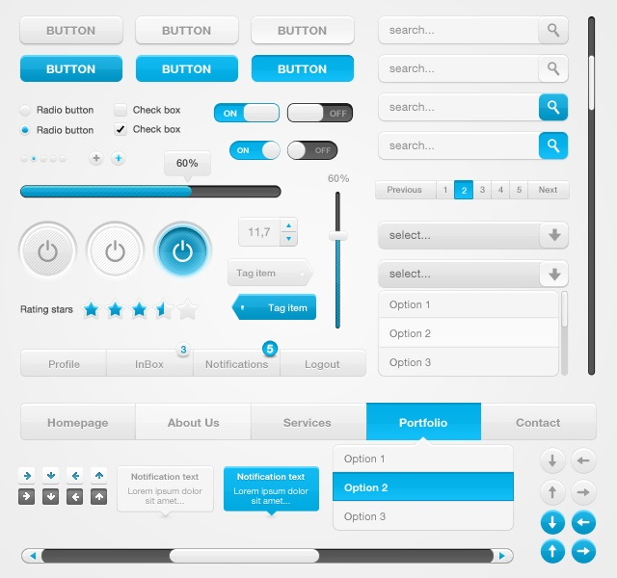
Веб элементы – это DOM объекты, находящиеся на веб странице, то, что пользователь видит (а иногда и не видит) на странице – заголовки, кнопка ОК, поля ввода, текстовые блоки и т д.
Веб элементы представляет собой элементы HTML. Каждый элемент HTML состоит из: тегов (открывающий и закрывающий) атрибутов (необязательно) текстового содержимого (необязательно)

1. Свойства

У каждого веб элемента Selenium WebDriver позволяет получить свойства: - тег элемента - значение CSS параметра элемента - значение атрибута элемента - расположение элемента - размеры элемента - текстовое содержимое и т д

Интерфейс WebElement

WebElement - интерфейс реализующий взаимодействие с веб элементами. Методы интерфейса WebElement:
Тип | Метод | Описание | https://www.selenium.dev/selenium/docs/api/java/org/openqa/selenium/WebDriver.html
String | getTagName() | Получение имени тега элемента
String | getCssValue(String name) | Получение значения CSS параметра элемента
String | getAttribute(String name) | Получение значения атрибута элемента
String | getAccessibleName() | Получение имени
String | getDomProperty(String name) | Получение значения DOM параметра элемента
String | getDomAttribute(String name) | Получение значения DOM атрибута элемента
Dimension | getSize() | Получение значения размеров (ширины и высоты) элемента
Point | getLocation() | Получение значения координат (x и y) верхнего левого угла элемента
Rectangle | getRect() | Получение значения размеров и координат верхнего левого угла элемента
String | getText() | Получение текстового содержимого элемента
boolean | isDisplayed() | Проверка видимости элемента
boolean | isEnabled() | Проверка доступности элемента
boolean | isSelected() | Проверка выбора элемента

WebElement element = driver.findElement(By.id("email")); String tagName = element.getTagName();

WebElement element = driver.findElement(By.id("email")); String tagName = element.getAttribute();

WebElement element = driver.findElement(By.id("email")); Dimension size = element.getSize(); int height = size.getHeight(); int width = size.getWidth();

WebElement element = driver.findElement(By.id("email")); Point location = element.getLocation(); int x = location.getX(); int y = location.getY();

WebElement element = driver.findElement(By.id("email")); Rectangle rect = element.getRect(); Dimension size = rect.getDimension(); int height = size.getHeight(); int width = size.getWidth(); Point location = rect.getPoint(); int x = location.getX(); int y = location.getY();

WebElement element = driver.findElement(By.id("email")); boolean isDisplayed = element.isDisplayed();

WebElement element = driver.findElement(By.id("email")); boolean isSelected = element.isSelected();

WebElement element = driver.findElement(By.id("email")); boolean isEnabled = element.isEnabled();

WebElement element = driver.findElement(By.tagName("h1")); String text = element.getText();

WebElement element = driver.findElement(By.id("email")); String tagName = element.getCssValue();

Класс Dimension

Dimension - класс представляющий размеры (ширина и высота). Методы класса Dimension:
Тип | Метод | Описание | https://www.selenium.dev/selenium/docs/api/java/org/openqa/selenium/Dimension.html
int | getHeight() | Получение высоты
int | getWidth() | Получение ширины

Класс Point

Point - класс представляющий положение точки (координаты x, y). Методы класса Point:
Тип | Метод | Описание | https://www.selenium.dev/selenium/docs/api/java/org/openqa/selenium/Point.html
int | getX() | Получение координаты x
int | getY() | Получение координаты y
Point | moveBy(int xOffset, int yOffset) | Перемещение в точку с координатами x, y

Класс Rectangle

Rectangle - класс представляющий положение верхнего левого угла и размеры элемента. Методы класса Rectangle:
Тип | Метод | Описание | https://www.selenium.dev/selenium/docs/api/java/org/openqa/selenium/Rectangle.html
Dimension | getDimension() | Получение размеров элемента
int | getHeight() | Получение высоты элемента
int | getWidth() | Получение ширины элемента
Point | getPoint() | Получение положения верхнего левого угла элемента
int | getX() | Получение координаты x верхнего левого угла элемента
int | getY() | Получение координаты y верхнего левого угла элемента

2. Простые действия

С каждым элементом Selenium WebDriver может выполнить простые действия: кликнуть на элемент передать значения (поля ввода) удалить значение (поля ввода) найти элементы внутри элемента

Интерфейс WebElement

Методы интерфейса WebElement:
Тип | Метод | Описание | https://www.selenium.dev/selenium/docs/api/java/org/openqa/selenium/WebDriver.html
void | click() | Нажатие на элемент
void | sendKeys(CharSequence... keysToSend) | Ввод текста в поле ввода
void | clear() | Очистка поля ввода
void | submit() | Отправка данных формы
void | findElement(By by) | Поиск элемента внутри элемента
void | findElements(By by) | Поиск элементов внутри элемента

WebElement element = driver.findElement(By.name("send")); element.click();

WebElement element = driver.findElement(By.name("email")); element.sendKeys("fake@fake.fake");

WebElement element = driver.findElement(By.name("email")); element.clear();

WebElement element = driver.findElement(By.name("email")); element.submit();

Исключения

StaleElementReferenceException — исключение, которое возникает, когда ссылка на элемент больше не действительна. |  |  | https://www.selenium.dev/selenium/docs/api/java/org/openqa/selenium/StaleElementReferenceException.html
ElementClickInterceptedException - исключение, которое возникает, когда команда не может быть завершена, поскольку элемент, получающий событие, скрывает целевой элемент. |  |  | https://www.selenium.dev/selenium/docs/api/java/org/openqa/selenium/ElementClickInterceptedException.html
ElementNotInteractableException - исключение, которое возникает, когда элемент присутствует в DOM, но с таким элементом невозможно взаимодействовать (элемент не находится в области просмотра). |  |  | https://www.selenium.dev/selenium/docs/api/java/org/openqa/selenium/ElementNotInteractableException.html
ElementNotVisibleException - исключение, которое возникает, когда элемент присутствует в DOM, но он невидим и поэтому взаимодействовать с ним невозможно. |  |  | https://www.selenium.dev/selenium/docs/api/java/org/openqa/selenium/ElementNotVisibleException.html
TimeoutException — исключение, которое возникает, когда команда не завершается в достаточный промежуток времени. |  |  | https://www.selenium.dev/selenium/docs/api/java/org/openqa/selenium/TimeoutException.html

3. Сложные действия

Selenium WebDriver позволяет имитировать действия пользователя, начиная от простых движений мыши до сложных, перетягивание объекта. Все это позволяет реализовать класс Actions. Так же разработчики позаботились о том, чтобы мы могли создавать цепочку действий, используя этот класс.

Интерфейс Action

Action - интерфейс реализующий сложные взаимодействия. Методы интерфейса Action:
Тип | Метод | Описание | https://www.selenium.dev/selenium/docs/api/java/org/openqa/selenium/interactions/Action.html
void | perform() | Выполнение действия

Класс Actions

Actions - класс предоставляющий команды реализующие сложные взаимодействия. Данный класс реализует интерфейс Actions. Методы класса Actions:
Тип | Метод | Описание | https://www.selenium.dev/selenium/docs/api/java/org/openqa/selenium/interactions/Actions.html
Actions | click() | Левый клик мышью в текущей позиции
Actions | click(WebElement target) | Левый клик мышью в центре элемента
Actions | clickAndHold() | Левый клик мышью c удержанием в текущей позиции
Actions | clickAndHold(WebElement target) | Левый клик мышью c удержанием в центре элемента
Actions | contextClick() | Правый клик мышью в текущей позиции
Actions | contextClick(WebElement target) | Правый клик мышью в центре элемента
Actions | doubleClick() | Двойной клик мышью в текущей позиции
Actions | doubleClick(WebElement target) | Двойной клик мышью в центре элемента
Actions | dragAndDrop(WebElement source, WebElement target) | Перетаскивание объекта
Actions | dragAndDropBy(WebElement source, int xOffset, int yOffset) | Перетаскивание объекта со смещением
Actions | keyDown(CharSequence key) | Нажатие клавиши клавиатуры
Actions | keyDown(WebElement target, CharSequence key) | Нажатие клавиши клавиатуры в элементе
Actions | keyUp(CharSequence key) | Отпускание клавиши клавиатуры
Actions | keyUp(WebElement target, CharSequence key) | Отпускание клавиши клавиатуры в элементе
Actions | moveByOffset(int xOffset, int yOffset) | Смещение мыши
Actions | moveToElement(WebElement target) | Перемещение мыши в центр элемента
Actions | moveToElement(WebElement target, int xOffset, int yOffset) | Перемещение мыши в центр элемента со смещением
Actions | release() | Отпускание левой кнопки мыши
Actions | release(WebElement target) | Отпускание левой кнопки мыши в центре элемента
Actions | sendKeys(CharSequence... keys) | Ввод текста в текущей позиции
Actions | sendKeys(WebElement target, CharSequence... keys) | Ввод текста в элементе
Actions | pause(long pause) | Пауза
Actions | pause(Duration duration) | Пауза
Action | build() | Построение цепочки действий
Actions | perform() | Выполнение построенной цепочки действий
Actions | tick(Action action)
Actions | tick(Interaction... actions)

Левый клик мышью
WebElement element = driver.findElement(By.id("button")); Actions actions = new Actions(driver); actions .moveToElement(element) .click() .perform();

WebElement element = driver.findElement(By.id("button")); Actions actions = new Actions(driver); actions .click(element) .perform();
Левый клик мышью c удержанием
WebElement element = driver.findElement(By.id("button")); Actions actions = new Actions(driver); actions .clickAndHold(element) .perform();

WebElement element = driver.findElement(By.id("button")); Actions actions = new Actions(driver); actions .moveToElement(element) .clickAndHold() .perform();
Правый клик мышью
WebElement element = driver.findElement(By.id("button")); Actions actions = new Actions(driver); actions .moveToElement(element) .contextClick() .perform();

WebElement element = driver.findElement(By.id("button")); Actions actions = new Actions(driver); actions .contextClick(element) .perform();
Двойной клик мышью
WebElement element = driver.findElement(By.id("button")); Actions actions = new Actions(driver); actions .moveToElement(element) .doubleClick() .perform();

WebElement element = driver.findElement(By.id("button")); Actions actions = new Actions(driver); actions .doubleClick(element) .perform();
Перетаскивание объекта
WebElement source = driver.findElement(By.id("draggable")); WebElement target = driver.findElement(By.id("droppable")); Actions actions = new Actions(driver); actions .dragAndDrop(source, target) .perform();

WebElement source = driver.findElement(By.id("draggable")); WebElement target = driver.findElement(By.id("droppable")); Actions actions = new Actions(driver); actions .dragAndDropBy(source, 80, 80) .perform();
Нажатие и отпускание клавиши клавиатуры
WebElement element = driver.findElement(By.id("input")); Actions actions = new Actions(driver); actions .moveToElement(element) .keyDown(Keys.SHIFT) .sendKeys("kiwi") .keyUp(Keys.SHIFT) .perform();

WebElement element = driver.findElement(By.id("input")); Actions actions = new Actions(driver); actions .keyDown(element, Keys.SHIFT) .sendKeys(element, "kiwi") .keyUp(element, Keys.SHIFT) .perform();
Смещение мыши
WebElement element = driver.findElement(By.id("dropdownlist")); Actions actions = new Actions(driver); actions .moveToElement(element) .moveByOffset(0, 30) .click() .perform();
Перемещение мыши на элемент
WebElement element = driver.findElement(By.id("dropdownlist")); Actions actions = new Actions(driver); actions .moveToElement(element) .perform();

WebElement element = driver.findElement(By.id("dropdownlist")); Actions actions = new Actions(driver); actions .moveToElement(element, 0, 10) .perform();
Отпускание левой кнопки мыши
WebElement element = driver.findElement(By.id("button")); Actions actions = new Actions(driver); actions .clickAndHold(element) .pause(600) .release() .perform();

WebElement element = driver.findElement(By.id("button")); Actions actions = new Actions(driver); actions .moveToElement(element) .clickAndHold() .pause(600) .release(element) .perform();

Перечисление Keys |  |  | https://www.selenium.dev/selenium/docs/api/java/org/openqa/selenium/Keys.html

Keys - перечисление определяющее коды клавиш клавиатуры. Константы перечисления Keys

Основные клавиши
Константа | Описание
ENTER | Enter
ESCAPE | Esc
SPACE | Пробел
TAB | Табуляция
BACK_SPACE | Удаление
COMMAND | Cmd
SEMICOLON | ;
SEPARATOR | Разедлитель
DELETE | Delete
INSERT | Insert
HOME | Home
END | End
PAGE_DOWN | Page Down
PAGE_UP | Page Up
PAUSE | Pause
RETURN | Return
Модификационные клавиши
Константа | Описание
ALT | Правый Аlt
CONTROL | Правый Ctrl
SHIFT | Правый Shift
LEFT_ALT | Левый Аlt
LEFT_CONTROL | Левый Ctrl
LEFT_SHIFT | Левый Shift
Арифметические клавиши
Константа | Описание
NUMPAD0 | 0
NUMPAD1 | 1
NUMPAD2 | 2
NUMPAD3 | 3
NUMPAD4 | 4
NUMPAD5 | 5
NUMPAD6 | 6
NUMPAD7 | 7
NUMPAD8 | 8
NUMPAD9 | 9
ADD | +
SUBTRACT | -
DIVIDE | /
MULTIPLY | *
EQUALS | =
Клавиши направления
Константа | Описание
ARROW_DOWN | Стрелка Вниз
ARROW_UP | Стрелка Вверх
ARROW_LEFT | Стрелка Влево
ARROW_RIGHT | Стрелка Вправо
DOWN | Вниз
UP | Вверх
LEFT | Влево
RIGHT | Вправо
Функциональные клавиши
Константа | Описание
F1 | F1
F2 | F2
F3 | F3
F4 | F4
F5 | F5
F6 | F6
F7 | F7
F8 | F8
F9 | F9
F10 | F10
F11 | F11
F12 | F12
Прочие клавиши
Константа | Описание
DECIMAL
HELP
CANCEL
CLEAR
META
NULL
ZENKAKU_HANKAKU

Исключения

InvalidElementStateException исключение, которое возникает, если команда не может быть завершена из-за недопустимого элемента. |  |  | https://www.selenium.dev/selenium/docs/api/java/org/openqa/selenium/InvalidElementStateException.html
InvalidCoordinatesException — исключение, которое возникает, когда координаты, передаваемые в команду, недействительны. |  |  | https://www.selenium.dev/selenium/docs/api/java/org/openqa/selenium/interactions/InvalidCoordinatesException.html
MoveTargetOutOfBoundsException — исключение, которое возникает, если в метод moveToElement(WebElement toElement) передан элемент, находящийся за пределами экрана, а так же в некоторых случаях когда драйвер не может попасть по движущемуся элементу (например, когда страница находится в процессе скролинга (jquery) — стоит дождаться его завершения и только после этого обращаться к элементам). |  |  | https://www.selenium.dev/selenium/docs/api/java/org/openqa/selenium/interactions/MoveTargetOutOfBoundsException.html
ElementNotSelectableException — исключение, которое возникает, когда элемент присутствует в DOM, но не может быть выбран. |  |  | https://www.selenium.dev/selenium/docs/api/java/org/openqa/selenium/ElementNotSelectableException.html

09_PageLoadStrategy_Waiting
Navigation

09_PageLoadStrategy_Waiting

Поэтапный процесс загрузки веб страницы в браузере
Этапы загрузки веб страницы: 1. Пользователь открывает нужную страницу сайта в браузере (URL). 2. Обработка запросов к DNS-серверу. Запрос к хосту, на котором размешен сайт со всеми файлами и папками. DNS (Domain Name System) — система доменных имён, компьютерная распределённая система для получения информации о доменах. Чаще всего используется для получения IP-адреса по имени хоста (компьютера или устройства), получения информации о маршрутизации почты, обслуживающих узлах для протоколов в домене (SRV-запись). DNS-сервер (name server) — приложение, предназначенное для ответов на DNS-запросы по соответствующему протоколу. Также DNS-сервером могут называть хост, на котором запущено приложение. 3. Обработка редиректов. Время, которое будет потрачено на отработку HTTP-переадресации при загрузке страницы. 4.Подключение к серверу. Время, в течение которого браузер ожидает подключения к HTTP-серверу при получении содержимого страницы. 5. Ответ сервера. Время, в течение которого передается ответ с содержимым страницы от HTTP-сервера к браузеру. 6. Обработка HTML. Время, в течение которого браузер обрабатывает содержимое страницы после ее загрузки с сервера и до начала отрисовки. 7. Отрисовка браузером страницы Время, которое пройдет от начала перехода на страницу до момента, когда страница начинает отрисовываться. 8. Полная загрузка Время, которое пройдет от начала перехода на страницу до полной загрузки страницы со всеми ее компонентами (изображения, CSS, скрипты и т. п.). Это значение субъективно воспринимается посетителем как «качество» страницы.

События жизненного цикла веб страницы
У жизненного цикла HTML страницы есть следующие события: document.DOMContentLoaded – браузер полностью загрузил HTML, было построено DOM дерево, но внешние ресурсы, такие как картинки и стили, могут быть ещё не загружены DOM дерево готово, так что обработчик может искать DOM-узлы и инициализировать интерфейс. window.onload – браузер загрузил HTML и внешние ресурсы (картинки, стили и т.д.) Внешние ресурсы были загружены, стили применены, размеры картинок известны и т.д - можно с ними работать. window.onbeforeunload – пользователь покидает страницу window.onunload - пользователь почти ушёл

Особенности события document.DOMContentLoaded
Событие DOMContentLoaded срабатывает на объекте document. На первый взгляд событие DOMContentLoaded очень простое. DOM-дерево готово – получаем событие. Хотя тут есть несколько особенностей. DOMContentLoaded и скрипты Когда браузер обрабатывает HTML-документ и встречает тег <script>, он должен выполнить его перед тем, как продолжить строить DOM. Это делается на случай, если скрипт захочет изменить DOM или даже дописать в него (document.write), так что DOMContentLoaded должен подождать. Есть два исключения из этого правила: 1 - скрипты с атрибутом async не блокируют DOMContentLoaded 2 - скрипты, сгенерированные динамически при помощи document.createElement('script') и затем добавленные на страницу, также не блокируют это событие DOMContentLoaded и стили Внешние таблицы стилей не затрагивают DOM, поэтому DOMContentLoaded их не ждёт. Но здесь есть подводный камень. Если после стилей у нас есть скрипт, то этот скрипт должен дождаться, пока загрузятся стили Причина в том, что скрипту может понадобиться получить координаты или другие свойства элементов, зависящих от стилей, как в примере выше. Естественно, он должен дождаться, пока стили загрузятся. Так как DOMContentLoaded дожидается скриптов, то теперь он так же дожидается и стилей перед ними.
Свойство document.readyState
Свойство document.readyState показывает нам текущее состояние загрузки. Есть три возможных значения: loading – документ загружается interactive – документ был полностью прочитан.Свойство document.readyState станет interactive прямо перед DOMContentLoaded. Эти две вещи, на самом деле, обозначают одно и то же. complete – документ был полностью прочитан и все ресурсы (такие как изображения) были тоже загружены Свойство document.readyState станет complete, когда все ресурсы загрузятся. Переключение на состояние complete означает то же самое, что и window.onload. Разница заключается в том, что window.onload всегда срабатывает после всех load других обработчиков.

Стратегия загрузка страницы

Можно настроить поведение при загрузке страницы, задав нужный параметр PageLoadStrategy. PageLoadStrategy - перечисление определяющее стратегии загрузки страницы. Константы перечисления PageLoadStrategy
Тип | Описание | https://www.selenium.dev/selenium/docs/api/java/org/openqa/selenium/PageLoadStrategy.html
NORMAL | Загрузка всей страницы (по умолчанию)
EAGER | Загрузка только HTML части (без стилей, изображений и т д)
NONE | Загрузки начальной страницы

PageLoadStrategy.NORMAL
Если установлено значение PageLoadStrategy.NORMAL, Selenium WebDriver ждет, пока не будет возвращено событие загрузки window.onload.
ChromeOptions chromeOptions = new ChromeOptions(); chromeOptions.setPageLoadStrategy(PageLoadStrategy.NORMAL); WebDriver driver = new ChromeDriver(chromeOptions); driver.get("https://google.com");
PageLoadStrategy.EAGER
Если установлено значение PageLoadStrategy.EAGER, Selenium WebDriver ждет, пока не будет возвращено событие document.DOMContentLoaded.
ChromeOptions chromeOptions = new ChromeOptions(); chromeOptions.setPageLoadStrategy(PageLoadStrategy.EAGER); WebDriver driver = new ChromeDriver(chromeOptions); driver.get("https://google.com");
PageLoadStrategy.NONE
Если установлено значение PageLoadStrategy.NONE, Selenium WebDriver ожидает только загрузки начальной страницы.
ChromeOptions chromeOptions = new ChromeOptions(); chromeOptions.setPageLoadStrategy(PageLoadStrategy.NONE); WebDriver driver = new ChromeDriver(chromeOptions); driver.get("https://google.com");

Ожидания

Ожидание - некий временной интервал между произведенными действиями (поиск элемента или любой другой вид операции с элементом). Когда страница приложения загружена в браузере, элементы на этой странице могут подгружаться с различными временными интервалами. Скрипт выполняется намного быстрее реакции приложения на команды. Это затрудняет поиск элементов, если элемент не присутствует в DOM, возникает исключение ElementNotVisibleException. Поэтому часто в скриптах необходимо дожидаться определенного состояния приложения для дальнейшего с ним взаимодействия. Используя ожидания, мы можем решить эту проблему. Таким образом ожидания нужны для синхронизации работы тестируемого приложения и тестового скрипта. Так как Selenium WebDriver работает с DOM, то ожидание загрузки страницы происходит через ожидание состояния document.readyState == complete. Это происходит автоматически после открытия страницы driver.get(), перезагрузки driver.navigate.refresh(), перехода на другие страницы посредством нажатия на веб элементы и т.д. Selenium WebDriver ожидает загрузку DOM-а страницы автоматически потому не нужно вызывать waitForPageToLoad() после каждого действия, как это было в Selenium RC. Selenium WebDriver предоставляет два типа ожиданий: - неявные ожидания (Implicit Waits) заставляют Selenium WebDriver опрашивать DOM определенное количество времени, когда пытается найти элемент - явные ожидания (Explicit Waits) заставляют Selenium WebDriver ожидать возникновение определенного условия до произведения действий
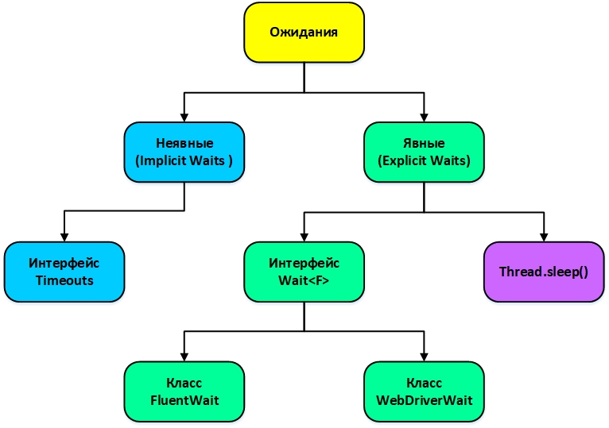

Неявные ожидания (Implicit Waits)

Неявное ожидание (Implicit Waits) - ожидание, которое конфигурируют экземпляр WebDriver на совершение многократных попыток найти элемент (элементы) на странице в течении заданного периода времени, если элемент не найден сразу, и только по истечении этого времени (по умолчанию 0) WebDriver бросит ElementNotFoundException. Неявные ожидания обычно настраиваются сразу после создания экземпляра WebDriver и действуют в течении всей жизни этого экземпляра, хотя переопределить их можно в любой момент.


Интерфейс WebDriver.Options
Неявные ожидания настраиваются с помощью WebDriver.Options. WebDriver.manage() - реализация интерфейса WebDriver.Options. Методы интерфейса WebDriver.Options для конфигурации неявных ожиданий:
Тип | Метод | Описание | https://www.selenium.dev/selenium/docs/api/java/org/openqa/selenium/WebDriver.Options.html
WebDriver.Timeouts | timeouts() | Настройка неявных ожиданий

Интерфейс WebDriver.Timeouts
WebDriver.Timeouts - интерфейс представляющий методы для настройки неявных ожиданий. Методы интерфейса WebDriver.Timeouts:
Тип | Метод | Описание |  | https://www.selenium.dev/selenium/docs/api/java/org/openqa/selenium/WebDriver.Timeouts.html
WebDriver.Timeouts | implicitlyWait(Duration duration) | Настройка ожидания до появления элемента на странице (неявные ожидания)
WebDriver.Timeouts | pageLoadTimeout(Duration duration) | Настройка ожидания до завершения загрузки страница перед появлением ошибки
WebDriver.Timeouts | setScriptTimeout(Duration duration) | Настройка ожидания до завершения выполнения асинхронного сценария перед появлением ошибки

implicitlyWait(Duration duration)
Ожидание указывается глобально на уровне объекта driver. Все вызовы элементов driver.findElement() будут продолжаться то тех пор, пока элемент не будет найден или достигнута граница времени ожидания. Если элемент не будет найден, то будет выброшено исключение ElementNotFoundException.
WebDriver driver = new FirefoxDriver(); driver.manage().timeouts().implicitlyWait(10, TimeUnit.SECONDS); driver.get("http://some_url"); WebElement dynamicElement = driver.findElement(By.id("dynamicElement_id"));
pageLoadTimeout(Duration duration)
Ожидание указывается для загрузки страницы. Если DOM страницы не загрузился к тому моменту, то будет выброшено исключение TimeoutException.
WebDriver driver = new FirefoxDriver(); driver.manage().timeouts().pageLoadTimeout(10, TimeUnit.SECONDS); pageLoad();
setScriptTimeout(Duration duration)
Ожидание указывается для функции executeAsyncScript как граничное значение времени ожидания завершения запроса. Если скрипт не завершится к тому времени, то будет выброшено исключение TimeoutException.
WebDriver driver = new FirefoxDriver(); driver.manage().timeouts().setScriptTimeout(10, TimeUnit.SECONDS); performScript();

Исключения

ElementNotFoundException - исключение, которое вызывается, если веб элемент не найден в отведенный промежуток времени
TimeoutException - исключение, которое вызывается, когда выполнение какой-либо команды не завершилось в отведенный промежуток времени.

Явные ожидания (Explicit Waits)

Явные ожидания (Explicit Waits) - ожидание, которое определяет какое необходимое событие должно произойти для того, чтобы дальнейший код исполнился. Такое ожидание срабатывает один раз в указанном месте.

Интерфейс Wait
Wait - интерфейс предоставляющий методы явных ожиданий. Классы реализующие интерфейс: - FluentWait - WebDriverWait Методы интерфейса Wait:
ип | Метод | Описание | https://www.selenium.dev/selenium/docs/api/java/org/openqa/selenium/support/ui/Wait.html
<T> T | until(Function<? super F,T> isTrue) | Ожидание определенного условия

Класс FluentWait
FluentWait - класс реализующий явные ожидания, у которого время ожидания и интервал опроса могут быть настроены на лету. Кроме того, пользователь может настроить ожидание так, чтобы игнорировать определенные типы исключений во время ожидания, такие как NoSuchElementExceptions, при поиске элемента на странице. Класс реализует интерфейс Wait. Методы класса FluentWait:
Тип | Метод | Описание | https://www.selenium.dev/selenium/docs/api/java/org/openqa/selenium/support/ui/FluentWait.html
FluentWait | ignoreAll(Collection<Class<? extends K>> exs) | Игнорирование исключений
FluentWait | ignoring(Class<? extends Throwable> ex) | Игнорирование исключения
FluentWait | ignoring(Class<? extends Throwable> ex1, Class<? extends Throwable> ex2) | Игнорирование исключений
FluentWait | pollingEvery(java.time.Duration interval) | Частота опроса для проверки условий ожидания
protected RuntimeException | timeoutException(String message, Throwable lastException) | Исключение по таймауту
V | until(Function<? super T,V> isTrue) | Ожидание определенного условия
FluentWait | withMessage(String message) | Сообщение отображаемое по таймауту
FluentWait | withMessage(Supplier messageSupplier) | Сообщение отображаемое по таймауту
FluentWait | withTimeout(Duration timeout) | Интервал оценки условий ожидания

driver = new ChromeDriver(); FluentWait<WebDriver> wait = new FluentWait<WebDriver>(driver) .withTimeout(7, TimeUnit.SECONDS) .pollingEvery(500, TimeUnit.MILLISECONDS) .ignoring(NoSuchElementException.class); WebElement element = wait.until(new Function<WebDriver, WebElement>() { public WebElement apply(WebDriver driver) { return driver.findElement(locator); } }); element.click();

Класс WebDriverWait
WebDriverWait - класс реализующий явные ожидания. Класс наследует класс FluentWait. Класс реализует интерфейс Wait. Конструкторы класса WebDriverWait:
Конструктор
WebDriverWait(WebDriver driver, Duration timeout)
WebDriverWait(WebDriver driver, Duration timeout, Duration sleep)
WebDriverWait(WebDriver driver, Duration timeout, Duration sleep, Clock clock, Sleeper sleeper)
Параметры конструкторов: driver - инстанс WebDriver timeout - интервал в течение которого проверяется ожидаемое условие (посылаются запросы) sleep - интервал между посылаемыми запросами clock - экземпляр класса Clock (получение данных о текущем времени) sleeper - экземпляр класс Sleeper (обертка вокруг Thread.sleep())

WebDriverWait wait = new WebDriverWait(driver, 10L, 125L); wait.until(driver -> driver.findElements(By.cssSelector("div.super")).size() > 10);

Игнорирование определенных событий
Во время процесса поиска WebDriver регулярно опрашивает браузер на наличие элемента в DOM модели. При этом существует ряд исключительных ситуаций, которые могут возникнуть (см ниже). Когда пойман один из таких случаев, то цикл остановится и выбросит исключение. Для того чтобы игнорировать исключения предусмотрены методы ignoring:
private final Wait<WebDriver> wait = new WebDriverWait(driver, 5) .ignoring(StaleElementReferenceException.class, ElementNotVisibleException.class);

Задержка Thread.sleep
Самым худшим вариантом явного ожидания является использование Thread.sleep, в случае с которым скрипт просто будет ждать определенное количество времени. Это не гарантирует наступление нужного события либо будет слишком избыточным и увеличит время выполнения теста.
By xpath = By.xpath("//button") WebElement element = driver.findElement(xpath); element.click(); Thread.sleep(1000); …

Исключения

ElementNotFoundException - исключение, которое вызывается, если веб элемент не найден в отведенный промежуток времени.
TimeoutException - исключение, которое вызывается, когда выполнение какой-либо команды не завершилось в отведенный промежуток времени.
StaleElementReferenceException - исключение, которое вызывается, если элемент доступен в DOM на момент поиска, но спустя время, в момент его вызова, DOM может измениться.
NoSuchElementException - исключение, которое вызывается, если элемент отсутствует в DOM на момент вызова.
ElementNotVisibleException - исключение, которое вызывается, если элемент был найдем в DOM, но он невидим на странице.
MoveTargetOutOfBoundsException - исключение, которое вызывается, если элемент изменил координаты.

Ожидаемые условия

Явные ожидания требуют наступления определенных условий.
Интерфейс ExpectedCondition |  | https://www.selenium.dev/selenium/docs/api/java/org/openqa/selenium/support/ui/ExpectedCondition.html
ExpectedCondition - интерфейс моделирующий ожидаемое условие. Интерфейс реализует следующие интерфейсы: com.google.common.base.Function<WebDriver, T> java.util.function.Function<WebDriver, T>

Класс ExpectedConditions |  | https://www.selenium.dev/selenium/docs/api/java/org/openqa/selenium/support/ui/ExpectedConditions.html
Существуют некие условия, которые часто встречаются при автоматизации. ExpectedConditions - класс представляющий часто встречающиеся условия ожидания. Класс реализует интерфейс ExpectedCondition. Методы класса ExpectedConditions:
атрибуты и свойства элементов
Тип | Метод | Описание
ExpectedCondition | attributeContains(By by, String attr, String val) | Атрибут элемента содержит значение
ExpectedCondition | attributeContains(WebElement el, String attr, String val) | Атрибут элемента содержит значение
ExpectedCondition | attributeToBe(By by, String attr, String val) | Атрибут элемента равен значению
ExpectedCondition | attributeToBe(WebElement el, String attr, String val) | Атрибут элемента равен значению
ExpectedCondition | attributeToBeNotEmpty(WebElement el, String attr) | Атрибут элемента не пустой
ExpectedCondition | domAttributeToBe(WebElement el, String attr, String val) | DOM атрибут элемента равен значению
ExpectedCondition | domPropertyToBe(WebElement el, String prop, String val) | DOM свойство элемента равно значению
состояние элементов
Тип | Метод | Описание
ExpectedCondition | elementToBeClickable(By by) | Возможность кликнуть на элемент
ExpectedCondition | elementToBeClickable(WebElement el) | Возможность кликнуть на элемент
ExpectedCondition | elementToBeSelected(By by) | Возможность выбрать элемент
ExpectedCondition | elementToBeSelected(WebElement el) | Возможность выбрать элемент
ExpectedCondition | elementSelectionStateToBe(By by, boolean state) | Состояние выбираемого элемента
ExpectedCondition | elementSelectionStateToBe(WebElement el, boolean state) | Состояние выбираемого элемента
количество элементов
Тип | Метод | Описание
ExpectedCondition<List> | numberOfElementsToBe(By by, Integer number) | Количество элементов равно заданному
ExpectedCondition<List> | numberOfElementsToBeLessThan(By by, Integer number) | Количество элементов меньше заданного
ExpectedCondition<List> | numberOfElementsToBeMoreThan(By by, Integer number) | Количество элементов больше заданного
наличие элементов
ExpectedCondition | presenceOfElementLocated(By by) | Наличие элемента
ExpectedCondition<List> | presenceOfAllElementsLocatedBy(By by) | Наличие элементов
ExpectedCondition | presenceOfNestedElementLocatedBy(By pr, By ch) | Наличие вложенного элемента в элемент
ExpectedCondition | presenceOfNestedElementLocatedBy(WebElement pr, By ch) | Наличие вложенного элемента в элемент
ExpectedCondition<List> | presenceOfNestedElementsLocatedBy(By pr, By ch) | Наличие вложенных элементов в элемент
отсутствие элементов
Тип | Метод | Описание
ExpectedCondition | stalenessOf(WebElement el) | Отсутствие элемента
видимость элементов
Тип | Метод | Описание
ExpectedCondition | visibilityOf(WebElement el) | Видимость элемента
ExpectedCondition<List> | visibilityOfAllElements(List els) | Видимость всех элементов
ExpectedCondition<List> | visibilityOfAllElements(WebElement... els) | Видимость всех элементов
ExpectedCondition<List> | visibilityOfAllElementsLocatedBy(By by) | Видимость всех элементов
ExpectedCondition | visibilityOfElementLocated(By by) | Видимость элемента
ExpectedCondition<List> | visibilityOfNestedElementsLocatedBy(By pr, By ch) | Видимость вложенных элементов в элемент
ExpectedCondition<List> | visibilityOfNestedElementsLocatedBy(WebElement pr, By ch) | Видимость вложенных элементов в элемент
невидимость элементов
Тип | Метод | Описание
ExpectedCondition | invisibilityOf(WebElement el) | Невидимость элемента
ExpectedCondition | invisibilityOfAllElements(List<WebElement> els) | Невидимость всех элементов
ExpectedCondition | invisibilityOfAllElements(WebElement... els) | Невидимость всех элементов
ExpectedCondition | invisibilityOfElementLocated(By by) | Невидимость элемента
ExpectedCondition | invisibilityOfElementWithText(By by, String text) | Невидимость элемента с текстом
текстовое содержимое элементов
Тип | Метод | Описание
ExpectedCondition | textMatches(By by, Pattern pattern) | Текст в элементе совпадает с паттерном
ExpectedCondition | textToBe(By by, String value) | Текст в элементе равен заданному
ExpectedCondition | textToBePresentInElement(WebElement el, String text) | Текст в элементе равен заданному
ExpectedCondition | textToBePresentInElementLocated(By by, String text) | Текст в элементе равен заданному
ExpectedCondition | textToBePresentInElementValue(By by, String text) | Текст в элементе равен заданному
ExpectedCondition | textToBePresentInElementValue(WebElement el, String text) | Текст в элементе равен заданному
работа со страницей
Тип | Метод | Описание
ExpectedCondition | titleContains(String title) | Заголовок содержит текст
ExpectedCondition | titleIs(String title) | Заголовок равен заданному
ExpectedCondition | urlContains(String fraction) | URL содержит текст
ExpectedCondition | urlMatches(String regex) | URL совпадает по регулярному выражению
ExpectedCondition | urlToBe(String url) | URL равен заданному
static ExpectedCondition | refreshed(ExpectedCondition condition) | Обновление страницы
работа с алертами
Тип | Метод | Описание
ExpectedCondition | alertIsPresent() | Появление алерта на странице
работа с фреймами
Тип | Метод | Описание
ExpectedCondition | frameToBeAvailableAndSwitchToIt(int frame) | Доступность фрейма для переключения
ExpectedCondition | frameToBeAvailableAndSwitchToIt(String locator) | Доступность фрейма для переключения
ExpectedCondition | frameToBeAvailableAndSwitchToIt(By by) | Доступность фрейма для переключения
ExpectedCondition | frameToBeAvailableAndSwitchToIt(WebElement el) | Доступность фрейма для переключения
работа с окнами
Тип | Метод | Описание
ExpectedCondition | numberOfWindowsToBe(int windows) | Количество окон равно заданному
работа с JS скриптом
ExpectedCondition | javaScriptThrowsNoExceptions(String script) | JS скрипт не выбрасывает исключение
ExpectedCondition | jsReturnsValue(String script) | JS скрипт возвращает значение
логические операции
ExpectedCondition | and(ExpectedCondition<?>... conditions) | Логическое условие И
ExpectedCondition | or(ExpectedCondition<?>... conditions) | Логическое условие ИЛИ
ExpectedCondition | not(ExpectedCondition<?> condition) | Логическое условие НЕ

By xpath = By.xpath("//button") WebElement element = driver.findElement(xpath); element.click(); WebDriverWait wait = new WebDriverWait(driver, Duration.ofSeconds(10)); wait.until(ExpectedConditions.elementToBeClickable(element));

Кастомные условия ожидания
Встроенные условия ожидания (ExpectedConditions) не всегда способны удовлетворить потребности автотеста. В таких случаях можно написать собственные методы, которые удержат автотесты от падения. Работать кастомные ожидания будут по тому же принципу, что и встроенные ExpectedConditions. Для написания своих условий ожидания необходимо создать класс (именованный или анонимный) реализующий интерфейс ExpectedCondition.

Кастомные условия ожидания с использованием именованного класса
Можно создать отдельный именованный класс реализующий интерфейс ExpectedCondition. И далее использовать его в коде автотеста.
private class ElementContainsText implements ExpectedCondition<Boolean> { private By findBy; private String textToFind; public ElementContainsText (final By elementFindBy, final String textToFind) { this.findBy = elementFindBy; this.textToFind = textToFind; } @Override public Boolean apply(WebDriver webDriver) { WebElement element = webDriver.findElement(this.findBy); if (element.getText().contains(this.textToFind)) { return true; } else { return false; } } @Override public String toString() { return ": \"Does " + this.findBy + " contain " + this.textToFind + "?\""; } }
Кастомные условия ожидания с использованием анонимного класса
Можно применить анонимный класс реализующий интерфейс ExpectedCondition прямо в коде автотеста.
wait.until((ExpectedCondition<Boolean>) webDriver -> { return webDriver .findElement(By.xpath("//div/button[@id='btn1']")) .getText() .contains(String.valueOf(year)); });

Сравнение явных и неявных ожиданий

 | Неявные | Явные
Проверка | На стороне браузера | На стороне клиента
Событие | Ожидание появления в DOM | Ждать можно чего угодно
Применение | Ко всем элементам | К конкретному элементу
Исключение | NoSuchElementException | TimeoutException
Режим | Работают автоматически | Надо писать явно
Запросы | Один сетевой запрос | Много сетевых запросов

10_Windows
Navigation

10_Windows

Объектная модель браузера (Browser Object Model, BOM)

Веб-страницы бывают статическими и динамическими, последние отличаются тем, что в них используются сценарии (программы) на языке JavaScript. Язык JavaScript изначально был создан для веб-браузеров. Но с тех пор он значительно эволюционировал и превратился в кроссплатформенный язык программирования для решения широкого круга задач. Сегодня JavaScript может использоваться в браузере, на веб-сервере или в какой-то другой среде, даже в кофеварке. Каждая среда предоставляет свою функциональность, которую спецификация JavaScript называет окружением. Окружение предоставляет свои объекты и дополнительные функции, в дополнение базовым языковым. Браузеры, например, дают средства для управления веб-страницами.
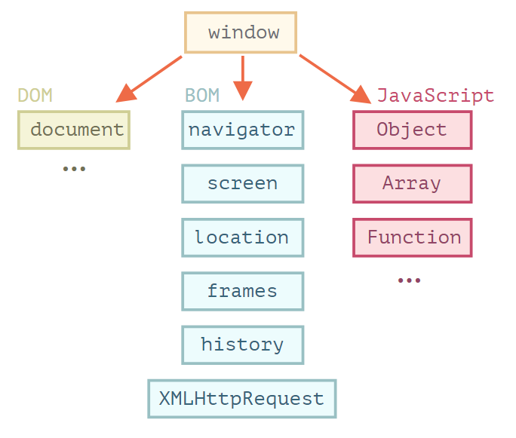

Объектная модель браузера (Browser Object Model, BOM) – дополнительные объекты, предоставляемые браузером (окружением), чтобы работать со всем, кроме документа.
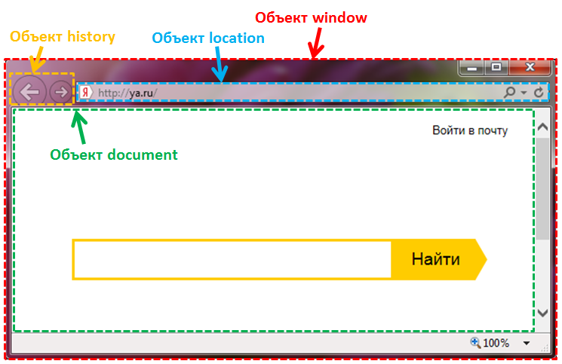

Объект window

window – самый главный (глобальный) объект в браузере, расположенный на самом верху Объектной модели браузера, который отвечает за одно из окон (вкладок) браузера и является корнем иерархии всех объектов доступных веб-разработчику в сценариях JavaScript. Он представляет собой одно из окон или вкладку браузера с его панелями инструментов, меню, строкой состояния, HTML страницей и другими объектами. Объект window кроме глобальных объектов (document, screen, location, navigator и др.) имеет собственные свойства и методы.

Виды окон в браузере

Окна и вкладки
Окно браузера - форма графического интерфейса. Во всех существующих браузерах представляется в форме прямоугольного поля, в котором отображается текст, картинки, видеозаписи и т д. Вкладка браузера – отдельно открытая веб-страница (сайт) в браузере. Если в браузере открыть несколько вкладок (окон), то браузером будет создано столько объектов window, сколько открыто этих вкладок (окон). Т.е. каждый раз открывая вкладку (окно), браузер создаёт новый объект window связанный с этой вкладкой (окном).
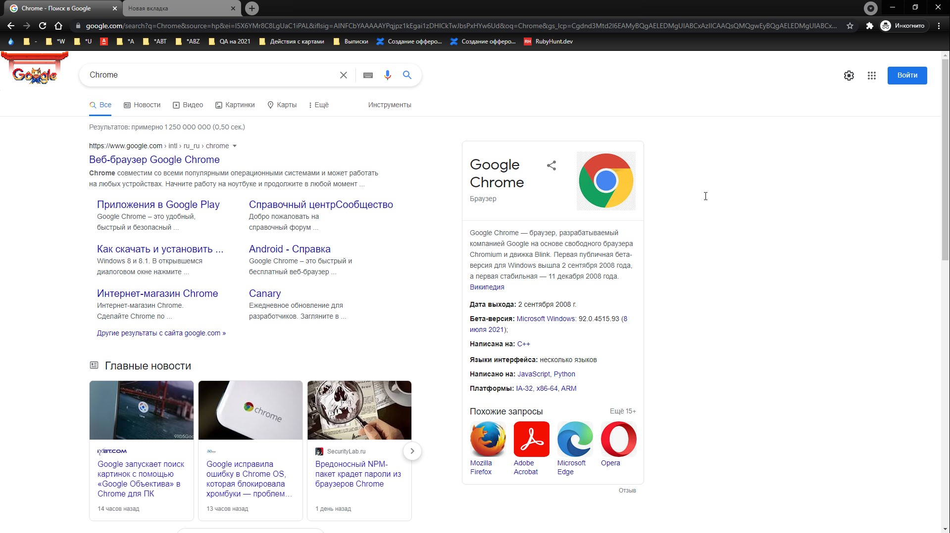

Дескриптор окна - уникальный идентификатор окно, специальное значение, которое операционная система присваивает каждому создаваемому окну. Прикладная программа использует этот дескриптор в своих функциях, чтобы направить действие на это окно.

Модальные окна

У браузеров есть возможность взаимодействия с пользователем, через диалоговые (модальные) окна на JavaScript. Достигается это с помощью встроенных в браузер функций: alert, prompt и confirm. Диалоговые окна создаваемые этими методами являются модальными. Это значит, что они блокируют доступ пользователя к остальной части страницы пока оно не будет закрыто. Кроме этого, они ещё приостанавливают загрузку дальнейшей части страницы.
Alert
Функция alert предназначена для вывода в браузере модального диалогового окна с некоторым сообщением и кнопкой ОК. Функция alert используется для предупреждения пользователя о чем-то важном. Например, чтобы он не покидал страницу, иначе, введенные им данные не будут сохранены.

function myFunction() { alert("I am an alert box!"); }
Prompt
Функция prompt предназначена для вывода в браузере модального диалогового окна с сообщением, текстовым полем для ввода данных и кнопками ОК и Отмена. Функция prompt используется для запроса данных, которые пользователю нужно ввести в текстовое поле. Например, возраст.
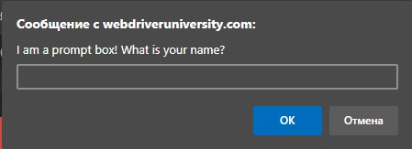

function myFunction() { var name = prompt("I am a prompt box! What is your name?"); alert("Hello " + name + "!"); }
Confirm
Функция confirm предназначен для вывода в браузере модального диалогового окна с сообщением и кнопками ОК и Отмена. Функция confirm используется для того, чтобы получить от пользователя ответ ДА или НЕТ. В зависимости от ответа команда confirm возвращает булевы значения true или false. Например, подтверждения отправки данных.

function myFunction() { const result = confirm("I am a confirm box! Continue?"); }

Фреймы

Фрейм - отдельный законченный HTML-документ, содержащий свою собственную модель страницы (DOM). Плавающий фрейм (iframe, inline frame), или еще его называют встроенный фрейм, может встраиваться в любое место HTML-страницы. Для каждого тега <iframe> в HTML документе создается iFrame объект и позволяет загружать в область заданных размеров любые другие независимые документы.
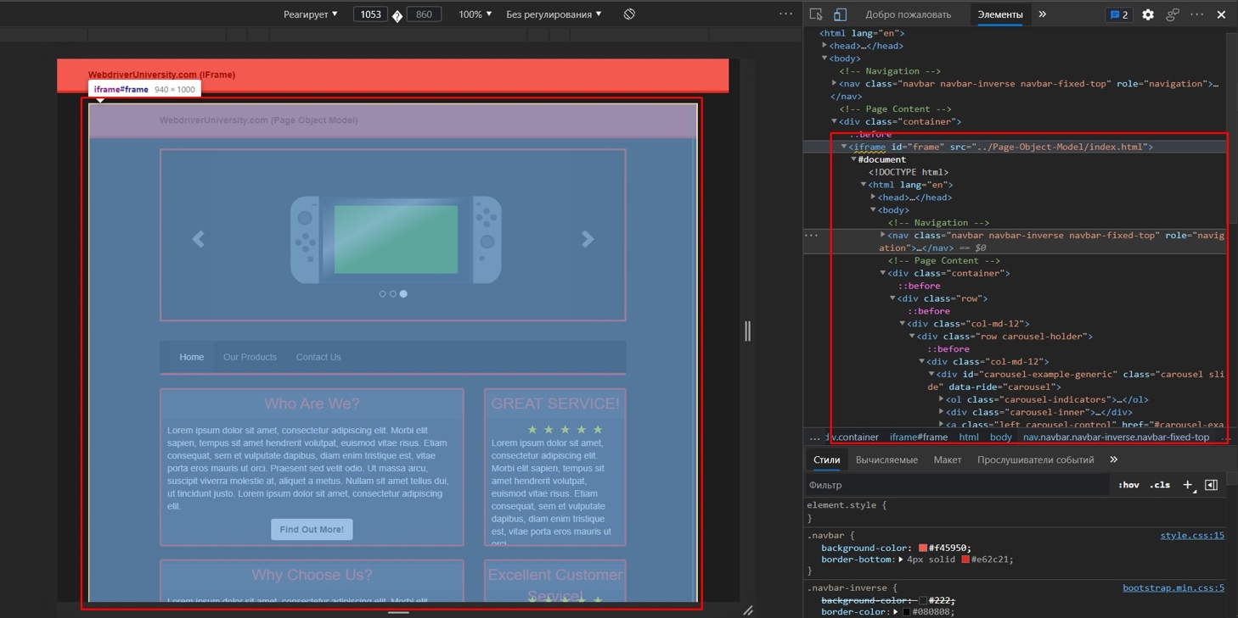

Кастомные попапы

Кастомные попапы - всплывающие окна написанные на HTML и CSS и могут выглядеть как всплывающие окна JavaScript или всплывающее окно уровня ОС, но на самом деле это просто HTML код, отображаемый поверх текущей страницы.
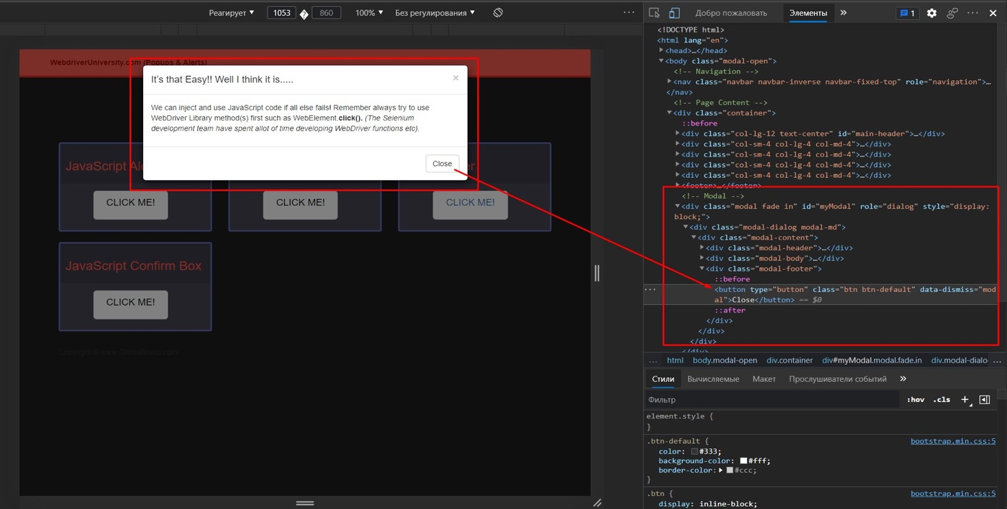

Окна и вкладки

Интерфейс WebDriver
WebDriver - интерфейс для управления драйвером браузера. Методы интерфейса WebDriver для работы с окнами:
Тип | Метод | Описание | https://www.selenium.dev/selenium/docs/api/java/org/openqa/selenium/WebDriver.html
String | getWindowHandle() | Получение дескриптора текущего открытого окна браузера
Set | getWindowHandles() | Получение дескрипторов всех окон браузера
WebDriver.Options | manage() | Управление свойствами и настройками браузера
WebDriver driver = new ChromeDriver(); String window = driver.getWindowHandle(); Set<String> windows = driver.getWindowHandles();

Интерфейс WebDriver.Options
WebDriver.Options - интерфейс для управления настройками браузера. WebDriver.manage() - реализация интерфейса WebDriver.Options. Методы интерфейса WebDriver.Options для управления настройками браузера:
Тип | Метод | Описание | https://www.selenium.dev/selenium/docs/api/java/org/openqa/selenium/WebDriver.Options.html
WebDriver.Window | window() | Настройка окон браузера

Интерфейс WebDriver.Window
WebDriver.Window - интерфейс представляющий настройки текущего окна браузера. WebDriver.manage().window() - реализация интерфейса WebDriver.Window. Методы интерфейса WebDriver.Window:
Тип | Метод | Описание | https://www.selenium.dev/selenium/docs/api/java/org/openqa/selenium/WebDriver.Window.html
void | fullscreen() | Перевод в полноэкранный режим текущего окна
void | maximize() | Максимизация размеров текущего окна
void | minimize() | Минимизация размеров текущего окна
Point | getPosition() | Получение координат текущего окна отн-но верхнего левого угла экрана
Dimension | getSize() | Получение размеров текущего окна
void | setPosition(Point targetPosition) | Установка координат текущего окна
void | setSize(Dimension targetSize) | Установка размеров текущего окна
Перевод в полноэкранный режим текущего окна
WebDriver driver = new ChromeDriver(); driver.get("https://devqa.io/"); driver.manage().window().fullscreen();
Максимизация и минимизация размеров текущего окна
WebDriver driver = new ChromeDriver(); driver.get("https://devqa.io/"); driver.manage().window().maximize(); Point positionAfterMaximize = driver.manage().window().getPosition(); Dimension sizeAfterMaximize = driver.manage().window().getSize(); driver.manage().window().minimize(); Point positionAfterMinimize = driver.manage().window().getPosition(); Dimension sizeAfterMinimize = driver.manage().window().getSize();
Установка и получение координат текущего окна
WebDriver driver = new ChromeDriver(); driver.get("https://devqa.io/"); Point positionBefore = driver.manage().window().getPosition(); Point newPosition = new Point(200, 200); driver.manage().window().setPosition(newPosition); Point positionAfterMaximize = driver.manage().window().getPosition();
Установка и получение размеров текущего окна
WebDriver driver = new ChromeDriver(); driver.get("https://devqa.io/"); Dimension sizeBefore = driver.manage().window().getSize(); Dimension newSize = new Dimension(1520, 680); driver.manage().window().setSize(newSize); Dimension sizeAfterMaximize = driver.manage().window().getSize();

Класс Point
Point - класс представляющий точку с координатами x и y в пространстве. Методы класса Point:
Тип | Метод | Описание | https://www.selenium.dev/selenium/docs/api/java/org/openqa/selenium/Point.html
int | getX() | Получение координаты x
int | getY() | Получение координаты y
void | move(int newX, int newY) | Перемещение в точку с координатами x и y
Point | moveBy(int xOffset, int yOffset) | Перемещение в точку с отступами по x и y
WebDriver driver = new ChromeDriver(); int x = driver.manage().window().getPosition().getX(); int y = driver.manage().window().getPosition().getY();

Класс Dimension
Dimension - класс размеры окна по x и y. Методы класса Dimension:
Тип | Метод | Описание | https://www.selenium.dev/selenium/docs/api/java/org/openqa/selenium/Dimension.html
int | getHeight() | получение размера по x (ширина)
int | getWidth() | получение размера по y (высота)
WebDriver driver = new ChromeDriver(); int w = driver.manage().window().getSize().getWidth(); int h = driver.manage().window().getSize().getHeight();

Модальные окна

Selenium располагает встроенными средствами для работы с модальными диалоговыми окнами. Для этих целей существует интерфейс Alert.
Интерфейс Alert
Alert - интерфейс для взаимодействия с модалками. Методы интерфейса Alert:
Тип | Метод | Описание | https://www.selenium.dev/selenium/docs/api/java/org/openqa/selenium/Alert.html
void | accept() | Нажатие кнопки "Ок"
void | dismiss() | Нажатие кнопки "Отмена"
String | getText() | Получение текста модалки
void | sendKeys(String keysToSend) | Ввод текста в поле ввода модалки
WebDriver driver = new ChromeDriver(); Alert alert = driver.switchTO().alert() alert.getText(); alert.sendKeys("Text"); alert.accept();

Перечисление UnexpectedAlertBehaviour
UnexpectedAlertBehaviour - перечисление определяющее поведение модалок. Константы перечисления UnexpectedAlertBehaviour:
Тип | Описание | https://www.selenium.dev/selenium/docs/api/java/org/openqa/selenium/UnexpectedAlertBehaviour.html
ACCEPT | Принять
ACCEPT_AND_NOTIFY | Принять и уведомить
DISMISS | Отклонить
DISMISS_AND_NOTIFY | Отклонить и уведомить
IGNORE | Игнорировать
ChromeOptions options = new ChromeOptions(); options.setCapability( CapabilityType.UNEXPECTED_ALERT_BEHAVIOUR, UnexpectedAlertBehaviour.DISMISS); ChromeDriver driver = new ChromeDriver(options);

Фреймы

Поиск элементов в Selenium осуществляется опираясь на DOM-модель. По умолчанию это всегда DOM текущей страницы. Для того, чтобы начать работать с контентом фрейма нужно указать драйверу с какой DOM-моделью необходимо работать. Для этого нужно переключиться в фрейм (см далее). В остальном же работа с веб элементами фрейма ни чем не отличается от работы с веб элементами текущей страницы.
WebDriver driver = new ChromeDriver(); driver.get("https://demoqa.com/frames"); driver.switchTo().frame(0); WebElement frame1Heading= driver.findElement(By.id("sampleHeading")); String frame1Text = frame1Heading.getText(); System.out.println(frame1Text);

Кастомные попапы

В связи с тем, что кастомные попапы являются обычным HTML, взаимодействовать с ними можно так же, как с любым другим веб элементом текущей страницы.
ChromeOptions options = new ChromeOptions(); options.setCapability( CapabilityType.UNEXPECTED_ALERT_BEHAVIOUR, UnexpectedAlertBehaviour.DISMISS); ChromeDriver driver = new ChromeDriver(options);

Переключения

В некоторых кейсах появляется необходимость в переключении на другую вкладку, окно, фрейм и т д. Для этого в Selenium WebDriver есть специальный интерфейс WebDriver.TargetLocator.
Интерфейс WebDriver
WebDriver - интерфейс для управления драйвером браузера. Методы интерфейса WebDriver для переключения между окнами браузера:
Тип | Метод | Описание | https://www.selenium.dev/selenium/docs/api/java/org/openqa/selenium/WebDriver.html
WebDriver.TargetLocator | switchTo() | Переключение между окнами браузера

Интерфейс WebDriver.TargetLocator
WebDriver.TargetLocator - интерфейс для переключения. WebDriver.switchTo() - реализация интерфейса WebDriver.TargetLocator. Методы интерфейса WebDriver.TargetLocator:
Тип | Метод | Описание | https://www.selenium.dev/selenium/docs/api/java/org/openqa/selenium/WebDriver.TargetLocator.html
WebElement | activeElement() | Переключение на текущий активный элемент (в фокусе)
Alert | alert() | Переключение на текущее активное модальное окно
WebDriver | defaultContent() | Переключение на первый фрейм на странице или основной документ, если страница содержит фреймы
WebDriver | frame(int index) | Переключение на фрейм по его индексу отчитываемому от нуля
WebDriver | frame(String nameOrId) | Переключение на фрейм по его имени или айди
WebDriver | frame(WebElement frameElement) | Переключение на фрейм по элементу
WebDriver | newWindow(WindowType typeHint) | Создание нового окна браузера и переключение на него (для выполнения всех последующих команд)
WebDriver | parentFrame() | Переключение на родительский контекст
WebDriver | window(String nameOrHandle) | Переключение на окно браузера по его имени или дескриптору (для выполнения всех последующих команд)
Переключение на окна / вкладки
Для переключения между окнами / вкладками браузера в Selenium WebDriver используется методы window и newWindow.
Переключение на существующее окно / вкладку
Для окон нет родительского окна, в которое можно было бы переключиться по умолчанию. Для переключения всегда используется дескриптор окна, поэтому для того, чтобы переключиться в первоначально открытое окно, нужно сначала запомнить его дескриптор.
Set<String> oldWindowsSet = driver.getWindowHandles(); driver.findElement(By.tagName("a")).click(); Set<String> newWindowsSet = driver.getWindowHandles(); newWindowsSet.removeAll(oldWindowsSet); String newWindow = newWindowsSet.iterator().next(); driver.switchTo().window(newWindow);
Переключение на новое созданное окно / вкладку
WebDriver driver = new ChromeDriver(); driver.switchTo().newWindow(WindowType.WINDOW);
Переключение на модальное окно
Для переключения на модальное окно в Selenium WebDriver используется метод alert. После переключения на модалку, с ней можно выполнить методы Alert.
WebDriver driver = new ChromeDriver(); Alert alert = driver.switchTO().alert() alert.getText(); alert.sendKeys("Text"); alert.accept();
Переключение на фрейм
Как уже упоминалось выше, поиск элементов в Selenium WebDriver осуществляется опираясь на DOM модель (по умолчанию, это всегда DOM нашей страницы). А для того, чтобы начать работать с контентом фрейма нужно указать драйверу с какой DOM моделью необходимо работать.
Переключение из текущей страницы на фрейм
Для переключения из текущей страницы на фрейм используется метод frame.
WebDriver driver = new ChromeDriver(); driver.switchTo().frame(0); driver.switchTo().frame("frameName"); WebElement iframe = driver.findElement(By.id("theFrame")); driver.switchTo().frame(iframe);
Все фреймы определяются относительно текущего выбранного фрейма. Из фрейма можно переключиться: 1 во вложенный фрейм используя метод frame 2 в родительский фрейм используя метод parentFrame 3 в самый верхний уровень иерархии (к модели страницы браузера) используя метод defaultContent
Переключение из фрейма во вложенный фрейм
WebDriver driver = new ChromeDriver(); driver.switchTo().frame("frame01"); driver.switchTo().frame("frame12");
Переключение из фрейма в родительский фрейм
WebDriver driver = new ChromeDriver(); driver.switchTo().frame("frame01"); driver.switchTo().frame("frame12"); driver.switchTo().parentFrame();
Переключение из фрейма в самый верхний уровень иерархии
WebDriver driver = new ChromeDriver(); driver.switchTo().defaultContent();
Доступ к дочерним фреймам
Можно получить доступ к дочерним фреймам путем: 1 - сцепления вызовов switchTo()
WebDriver driver = new ChromeDriver(); driver.switchTo().frame("frame") .switchTo().frame("subFrame") .switchTo().frame("subSubFrame");
2- разделения пути точкой
WebDriver driver = new ChromeDriver(); driver.switchTo().frame("frame.subFrame.subSubFrame");
Переключение на активный элемент
WebDriver driver = new ChromeDriver(); driver.switchTO().activeElement();

Перечисление WindowType
WindowType - перечисление определяющее тип окна. Константы перечисления WindowType:
Тип | Описание | https://www.selenium.dev/selenium/docs/api/java/org/openqa/selenium/WindowType.html
TAB | Вкладка
WINDOW | Окно

Исключения
StaleElementReferenceException - исключение, которое возникает, когда ссылка на элемент больше не действительна.
NoSuchWindowException - исключение, которое возникает при попытке переключиться на окно, если окна с заданным именем не найдено.
protected void safeSwitchToWindow(String windowName) { try { driver.switchTo().window(windowName); } catch (NoSuchWindowException e) { //... } }
NoAlertPresentException - исключение, которое возникает при попытке переключиться на модалку, если модалка не найдена
protected void safeAlertDissmiss() { try { driver.switchTo().alert().dismiss(); } catch (NoAlertPresentException e) { //... } }
Безопасно дождаться появления алерта на странице можно используя готовые функции класса ExpectedConditions.
WebDriver driver = new FirefoxDriver(); Alert alert = (new WebDriverWait(driver, 10)) .until(ExpectedConditions.alertIsPresent());
NoSuchFrameException - исключение, которое возникает при попытке переключиться на фрейм, если фрейм с заданным параметром не найден.
protected void safeSwitchToFrame(int frameIndex) { try { driver.switchTo().frame(frameIndex); // driver.switchTo().frame(frameName); } catch (NoSuchFrameException e) { //... } }

Навигация

Интерфейс WebDriver
Тип | Метод | Описание
WebDriver.Navigation | navigate() | Управление историей браузера

Интерфейс WebDriver.Navigation
WebDriver.Navigation - интерфейс для управления историей браузера (навигацией) WebDriver.navigate() - реализация интерфейса WebDriver.Navigation. Методы интерфейса WebDriver.Navigation:
Тип | Метод | Описание | https://www.selenium.dev/selenium/docs/api/java/org/openqa/selenium/WebDriver.Navigation.html
void | back() | Перейти Назад на предыдущую страницу
void | forward() | Перейти Вперед на следующую страницу
void | refresh() | Обновить страницу
void | to(String url) | Загрузить новую страницу
void | to(URL url) | Загрузить новую страницу
WebDriver driver = new ChromeDriver(); driver.navigate().to("https://devqa.io"); driver.navigate().to("https://devqa.io/1"); driver.navigate().back(); driver.navigate().forward();

